상품제안서
시즈넬 디퓨저세트 코코 카네이션 80ml | 상품코드: S39134

 |  |  |  |  |  |  | 02-713-8555 | www.synergygift.co.kr
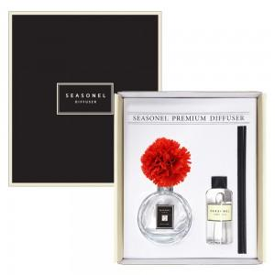

【상세/제작정보】

【인쇄/포장옵션】 | 스티커, 케이스 인쇄비 / 포장지포장

【공급단가】 | 수량 | 50~ | 100~ | 300~ | 1,000~ | 3,000~
*VAT별도 | 단가 | 8,850원 | 8,650원 | 8,300원 | 7,950원 | 7,800원

【상품 URL】 | https://www.synergygift.co.kr:443/src/goods_detail.php?gdno=39134

